Sheet1
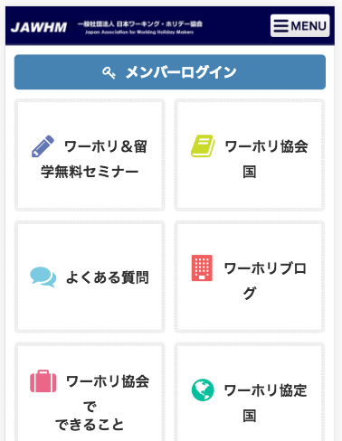

リンク先を変更してください
/member/
Thay đổi điểm liên kết

